Sheet1
Non Sleepy | 그래프 | 평균값 | 안졸림 개수 (평균 위의 개수) | 졸림 개수 (평균 아래의 개수) | 판단 | 분류
영상 9 | 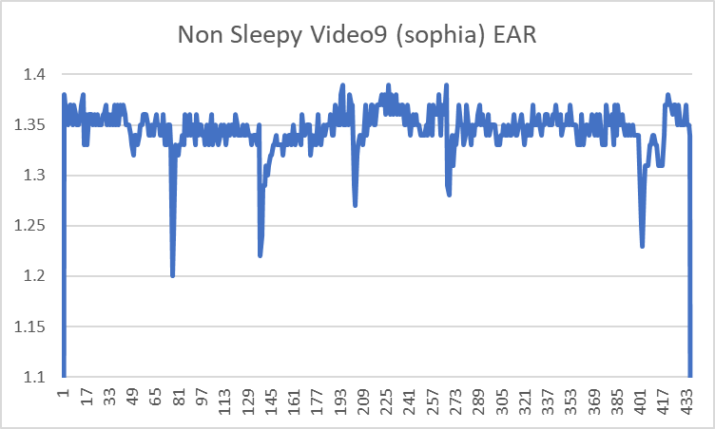 | 1.34 | 255 | 88 | 안 졸림
영상 15 | 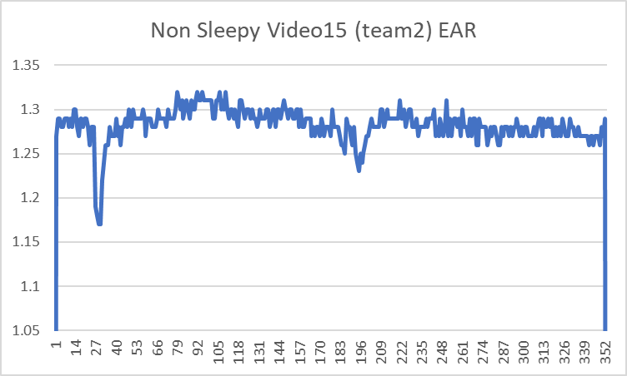 | 1.28 | 166 | 90 | 안 졸림
영상 5 | 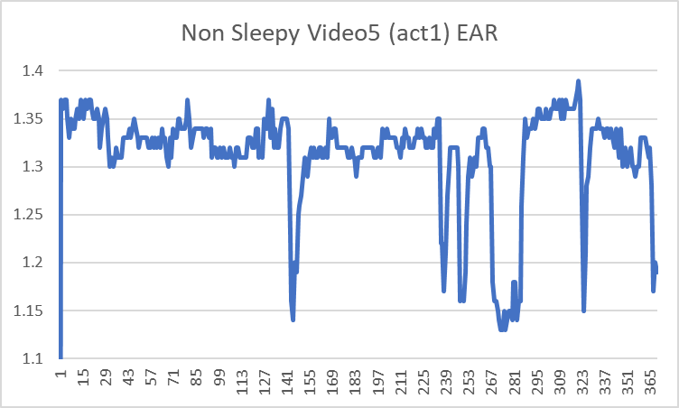 | 1.31 | 250 | 69 | 안 졸림
영상 2 | 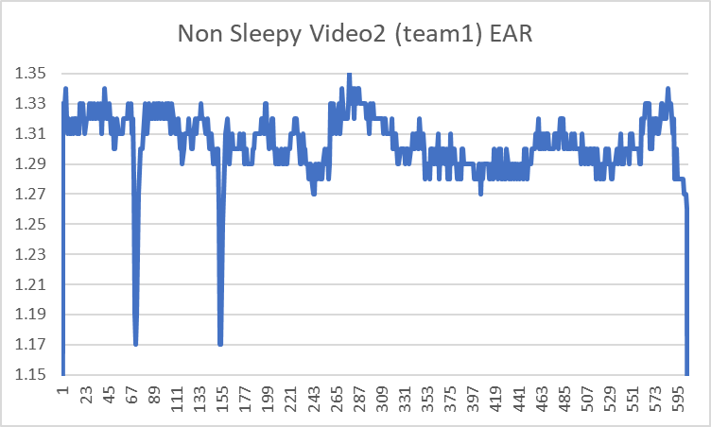 | 1.3 | 340 | 93 | 안 졸림
영상 11 | 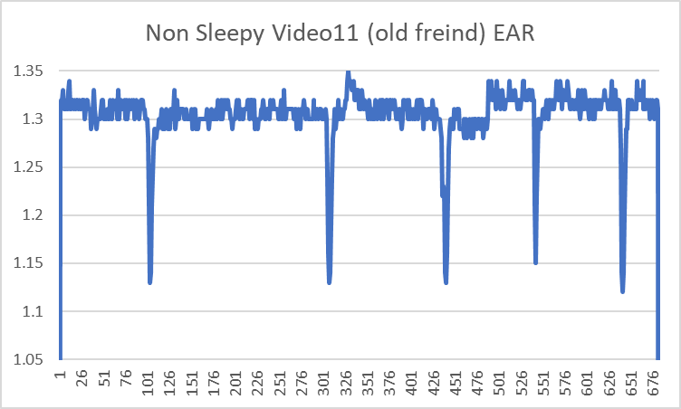 | 1.3 | 427 | 87 | 안 졸림
영상 7 | 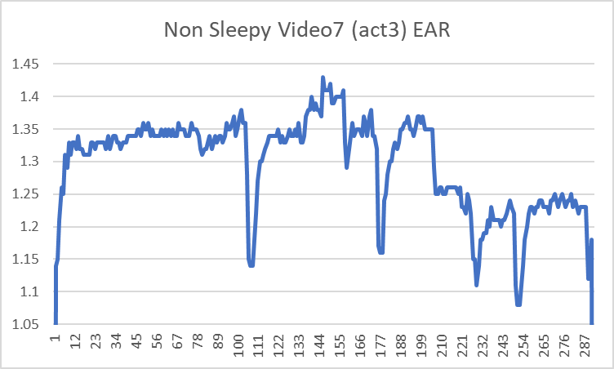 | 1.29 | 235 | 53 | 안 졸림

